updateProduct
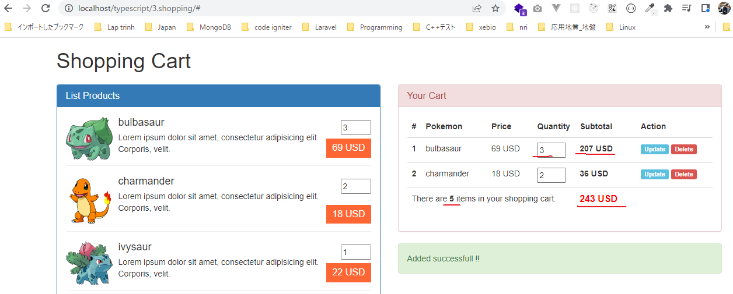
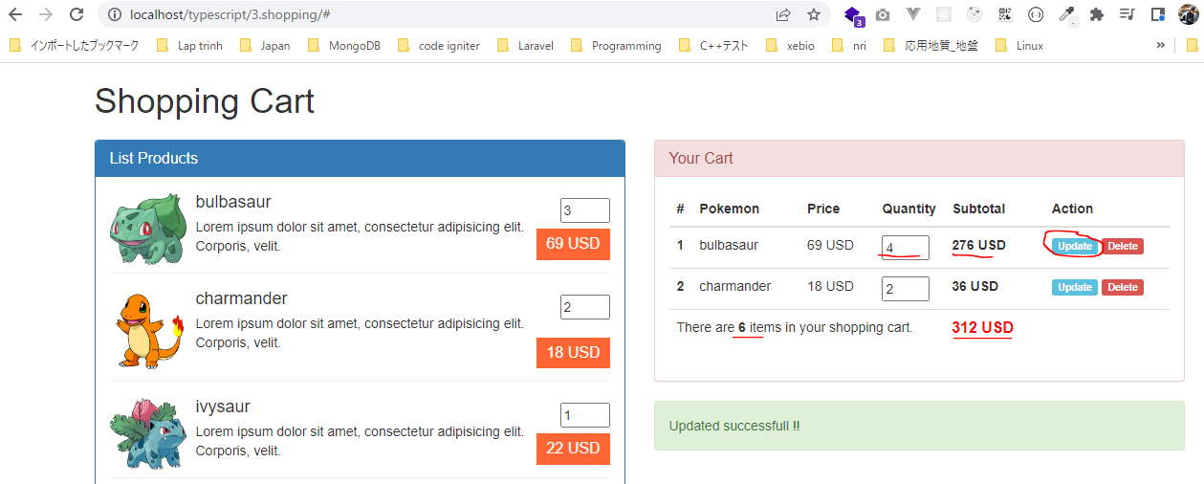
 | Khi thay đổi số lượng của sản phẩm nào đó trong giỏ hàng thì phần giá tiền Subtotal cũng được thay đổi theo, phần thống kê của giỏ hàng thì tổng sô lượng sản phẩm
 | và tổng số tiền cần thanh toán cũng phải được cập nhật lại

構成
 | typescript
 |  | 1.es6
 |  | 2.typescript
 |  | 3.shopping
 |  |  | css
 |  |  |  | …
 |  |  |  | styles.css
 |  |  | fonts
 |  |  |  | …
 |  |  | img
 |  |  |  | …
 |  |  | js
 |  |  |  | …
 |  |  |  | jquery.min.js
 |  |  |  | require.js
 |  |  | mjs
 |  |  |  | libs
 |  |  |  |  | helpers.js
 |  |  |  |  | validate.js
 |  |  |  | cart-item.js
 |  |  |  | cart.js
 |  |  |  | product-repository.js
 |  |  |  | product.js
 |  |  |  | shopping.js
 |  |  | node_modules
 |  |  | ts
 |  |  |  | libs
 |  |  |  |  | helpers.ts
 |  |  |  |  | validate.ts
 |  |  |  | cart-item.ts
 |  |  |  | cart.ts |  | → | code
 |  |  |  | product-repository.ts
 |  |  |  | product.ts
 |  |  |  | shopping.ts |  | → | code
 |  |  | index.html
 |  |  | package-lock.json
 |  |  | package.json
 |  |  | tsconfig.json

typescript\3.shopping\ts\cart.ts
 | import { CartItem } from './cart-item';
 | import { Product } from './product';
 | import { Helpers } from './libs/helpers';

 | export class Cart {
 | private cartItems: CartItem[] = [];
 | private totalQuantity: number = 0;
 | private totalPrice: number = 0;

 | public addProduct (product: Product, quantity: number = 1) : void {
 | let position : number = this.getProductPosition (product);
 | if(position > -1) {
 | this.cartItems[position].quantity += quantity;
 | }else {
 | this.cartItems[this.cartItems.length] = new CartItem(product, quantity);
 | }
 | this.totalQuantity += quantity;
 | this.totalPrice += product.price * quantity;
 | }

 | private getProductPosition (product : Product) : number {
 | let total : number = this.cartItems.length;
 | for(let i : number = 0; i < total; i++){
 | if(this.cartItems[i].product.id == product.id) return i;
 | }
 | return -1;
 | }

 | public updateProduct (product: Product, quantity: number = 1) :void {
 | let position : number = this.getProductPosition (product);
 | if(position > -1) {
 | this.totalQuantity = this.totalQuantity - this.cartItems[position].quantity + quantity;
 | this.totalPrice = this.totalPrice - product.price * (this.cartItems[position].quantity - quantity);
 | this.cartItems[position].quantity = quantity;
 | }
 | }

 | public removeProduct (product: Product) : void {

 | }

 | public isEmpty () : boolean {
 | return (this.cartItems.length == 0);
 | }

 | /*
 | public getTotalQuantity () : number {
 | return 1;
 | }

 | public getTotalPrice () : number {
 | return 1;
 | }
 | */

 | public showCartBodyInHTML () : string {
 | let xhtmlResult : string = ``;
 | if(!this.isEmpty()) {
 | let total : number = this.cartItems.length;
 | for(let i : number = 0; i < total; i++){
 | let cartItemCurrent : CartItem = this.cartItems[i];
 | xhtmlResult += cartItemCurrent.showCartItemInHTML(i + 1);
 | }
 | }
 | return xhtmlResult;
 | }

 | public showCartFooterInHTML () : string {
 | let xhtmlResult : string = `<tr><th colspan="6">Empty product in your cart</th></tr>`;
 | if(!this.isEmpty()) {
 | xhtmlResult = `<tr>
 | <td colspan="4">There are <b>${ this.totalQuantity }</b> items in your shopping cart.</td>
 | <td colspan="2" class="total-price text-left">${ Helpers.toCurrency(this.totalPrice, "USD", "right") }</td>
 | </tr>`;
 | }
 | return xhtmlResult;
 | }
 | }

typescript\3.shopping\ts\shopping.ts
 | import { ProductRepository } from './product-repository';
 | import { Product } from './product';
 | import { Validate } from './libs/validate';
 | import { Cart } from './cart';

 | namespace MElement {
 | export const ELM_LIST_PRODUCT: string = "#list-product";
 | export const ELM_NOTIFICATION : string = "#mnotification";
 | export const ELM_CART_BODY: string = "#my-cart-body";
 | export const ELM_CART_FOOTER: string = "#my-cart-footer";
 | }

 | namespace MNotification {
 | export const NOTI_READY_TO_BUY: string = "Ready to buy product";
 | export const NOTI_GREATER_THAN_ONE: string = "Quantity must equal or greater than 1";
 | export const NOTI_ACT_ADD: string = "Added successfull !!";
 | export const NOTI_ACT_UPDATE : string = "Updated successfull !!";
 | }

 | let productRepository = new ProductRepository();
 | let cartObj = new Cart();

 | // Hiển thị danh sách sản phẩm
 | function showListProduct() : void{
 | $(MElement.ELM_LIST_PRODUCT).html(productRepository.showItemsInHTML());
 | }

 | // Hiển thị thông báo
 | function showNotification(str: string) : void{
 | $(MElement.ELM_NOTIFICATION).html(str);
 | }

 | // Hiển thị giỏ hàng:
 | function showCart() : void{
 | $(MElement.ELM_CART_BODY).html(cartObj.showCartBodyInHTML());
 | $(MElement.ELM_CART_FOOTER).html(cartObj.showCartFooterInHTML ());
 | }

 | // Add Product
 | function addProduct(id : number, quantity : number) {
 | if(Validate.checkQuantity(quantity)){
 | let product : Product = productRepository.getItemByID(id);
 | cartObj.addProduct(product, quantity);
 | showCart();
 | showNotification(MNotification.NOTI_ACT_ADD);
 | } else {
 | showNotification(MNotification.NOTI_GREATER_THAN_ONE);
 | }
 | }

 | // Update Product
 | function updateProduct(id : number, quantity : number) {
 | if(Validate.checkQuantity(quantity)){
 | let product : Product = productRepository.getItemByID(id);
 | cartObj.updateProduct(product, quantity);
 | showCart();
 | showNotification(MNotification.NOTI_ACT_UPDATE);
 | } else {
 | showNotification(MNotification.NOTI_GREATER_THAN_ONE);
 | }
 | }

 | jQuery(function() {
 | showListProduct();
 | showCart(); |  |  |  |  |  |  | Khi vừa mới vào trang thì trong tài liệu html chưa có Update(a.update-cart-item), khi
 | showNotification(MNotification.NOTI_READY_TO_BUY); |  |  |  |  |  |  | thêm sản phẩm vào giỏ hàng thì a.update-cart-item mới xuất hiện. Do đó để bắt được sự
 |  |  |  |  |  |  |  | kiện khi click vào Update phải sử dụng cú pháp là
 | // Buy Product |  |  |  |  |  |  | $(document).on("click", "a.update-cart-item", function(){...})
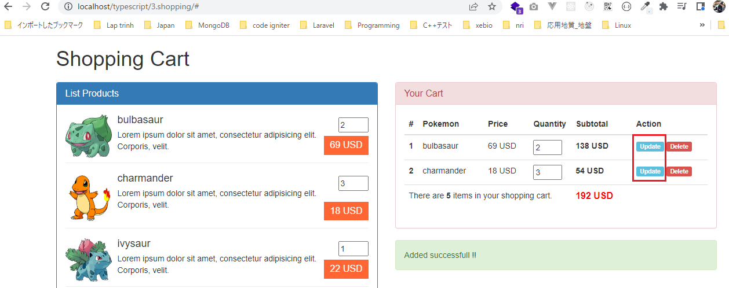
 | $("a.price").on("click", function(){
 | let id : number = $(this).data("product");
 | let quantity: number = +$("input[name='quantity-product-" + id + "']").val();

 | addProduct(id, quantity);
 | return false;
 | });

 | // Update Product
 | $(document).on("click", "a.update-cart-item", function(){
 | let id : number = $(this).data("product");
 | let quantity : number = +$("input[name='cart-item-quantity-" + id + "']").val();
 | updateProduct(id, quantity);
 | return false;
 | });
 | })

Compile
 | tsc

構成
 | typescript
 |  | 1.es6
 |  | 2.typescript
 |  | 3.shopping
 |  |  | css
 |  |  |  | …
 |  |  |  | styles.css
 |  |  | fonts
 |  |  |  | …
 |  |  | img
 |  |  |  | …
 |  |  | js
 |  |  |  | …
 |  |  |  | jquery.min.js
 |  |  |  | require.js
 |  |  | mjs
 |  |  |  | libs
 |  |  |  |  | helpers.js
 |  |  |  |  | validate.js
 |  |  |  | cart-item.js
 |  |  |  | cart.js |  | → | is compiled
 |  |  |  | product-repository.js
 |  |  |  | product.js
 |  |  |  | shopping.js |  | → | is compiled
 |  |  | node_modules
 |  |  | ts
 |  |  |  | libs
 |  |  |  |  | helpers.ts
 |  |  |  |  | validate.ts
 |  |  |  | cart-item.ts
 |  |  |  | cart.ts
 |  |  |  | product-repository.ts
 |  |  |  | product.ts
 |  |  |  | shopping.ts
 |  |  | index.html
 |  |  | package-lock.json
 |  |  | package.json
 |  |  | tsconfig.json

typescript\3.shopping\index.html
 | …
 | <script src="js/jquery.min.js"></script>
 | <script src="js/bootstrap.min.js"></script>
 | <script data-main="./mjs/shopping" src="./js/require.js"></script>
 | </body>
 | </html>

Check browser
 | ①Thêm 3 sản phẩm bulbasaur vào giỏ hàng, thêm 2 sản phẩm charmander vào giỏ hàng
 | ②Cập nhật số lượng của bulbasaur từ 3 thành 4 rồi nhấn Update

